Sheet1
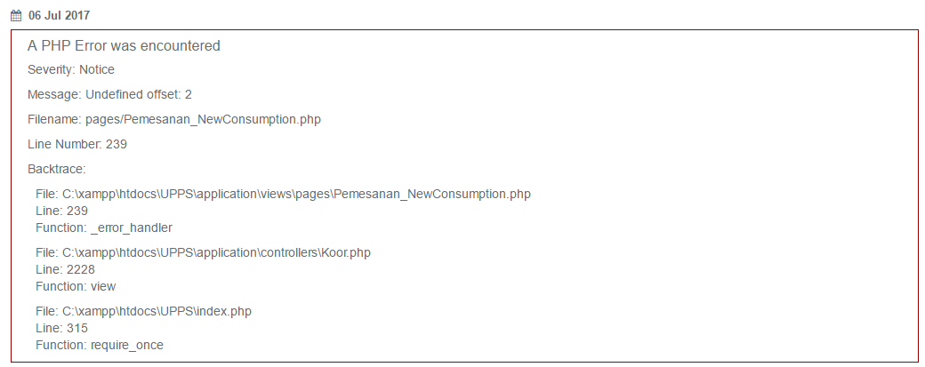
Add User dengan username yang sama masih diterima.
Jika login, yang berhasil masuk adalah user yang terlebih dahulu ditambahkan.
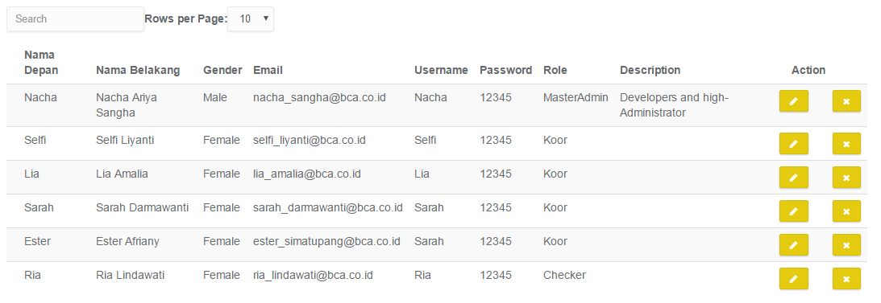

Ketika sudah berhasil login, dan dienter alamat http://localhost/UPPS/ kembali, maka redirect ke halaman login, seharusnya halaman home (after login)
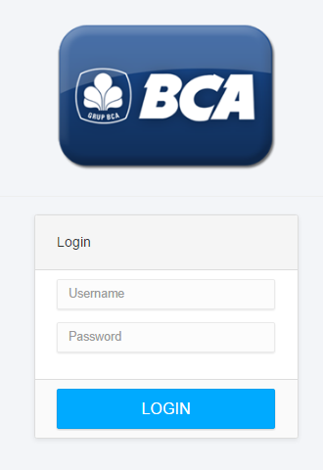

 | Hotel-Bandara -> Bandara-Hotel

 | Bandara-Hotel -> Hotel-Bandara

 | Tambahkan validasi untuk tiap kolom,
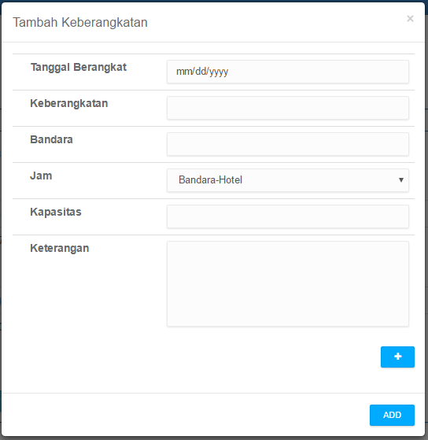

 | Sebab, ketika lupa input data, ketika submit jadi muncul error insert data sql

 | Login expired menampilkan tampilan error Redirect login masih error(seharusnya redirect halaman login)

 | Validasi ketika tidak input ruangan (konsumsi)

Rekap Kelas
Ketika Add Attachment pada spesifik pemesanan kelas, redirect ke halaman view all pemesanan kelas (demikian juga dengan rekap kategori lainnya)
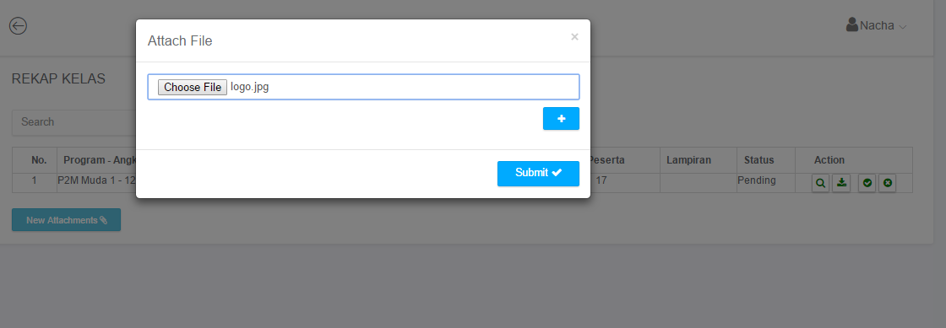

Button Add attachment muncul pada view all pemesanan kelas (attachment mana yang ditambah?)

Rekap Konsumsi
Saat Add Konsumsi dari Rekap Proses All (Button ADD), tampilan tambah konsumsi berbeda dengan saat add pemesanan dari New Form

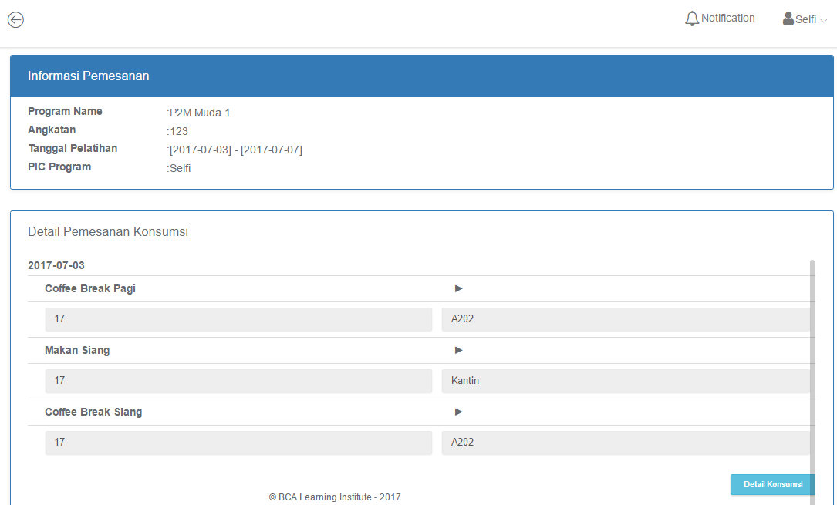

Button New Attachments??

Button New Atachment

Rekap Hotel
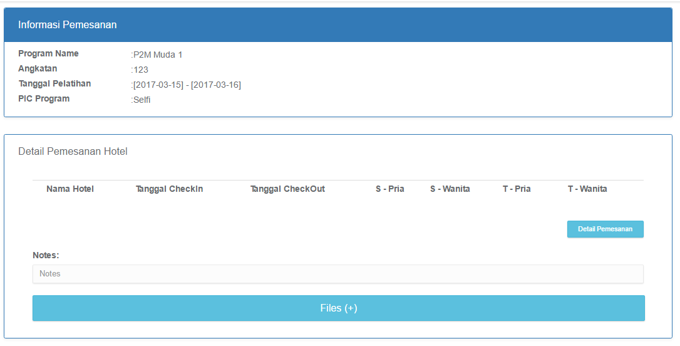
Saat Add Hotel dari Rekap Proses All (Button ADD), tampilan tambah Hotel berbeda dengan saat add pemesanan dari New Form

Rekap Shuttle
Saat Add Shuttle dari Rekap Proses All (Button ADD), tampilan tambah Shuttle berbeda dengan saat add pemesanan dari New Form
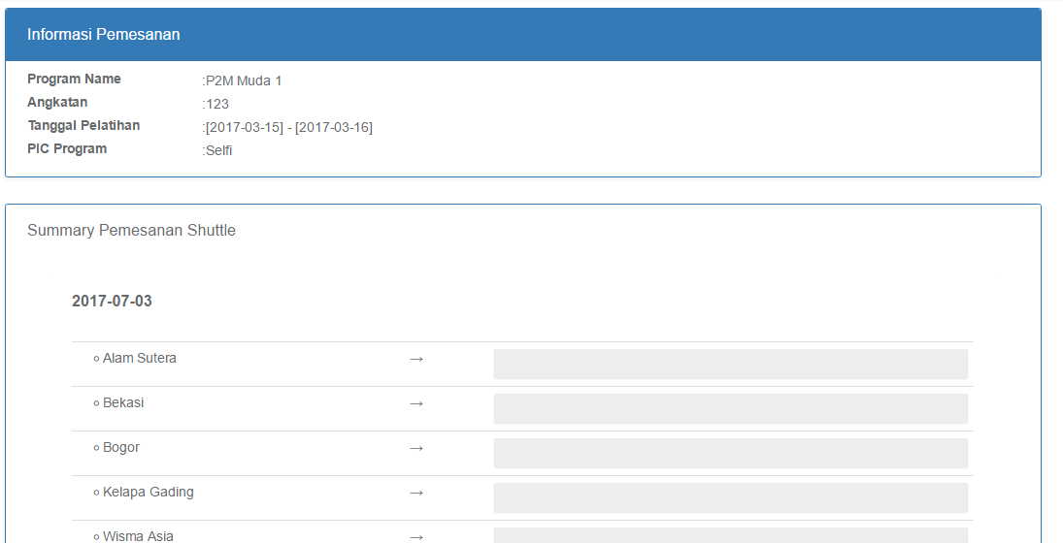

New Attachment

Rekap Bus Bandara
Saat Add Bus Bandara dari Rekap Proses All (Button ADD), tampilan tambah Bus Bandara berbeda dengan saat add pemesanan dari New Form
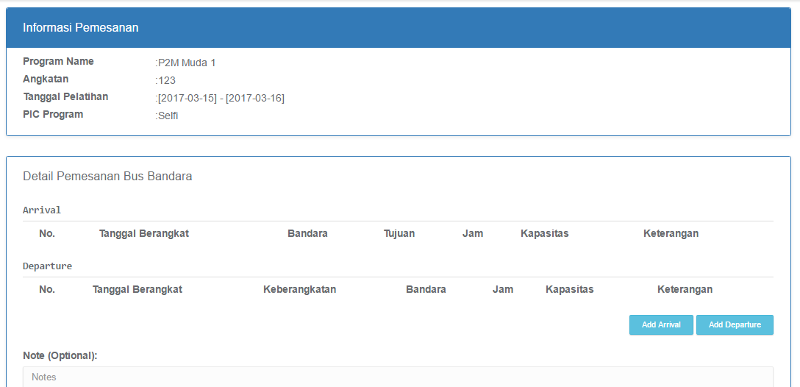

New Attachment??

Detail Pemesanan Master Admin
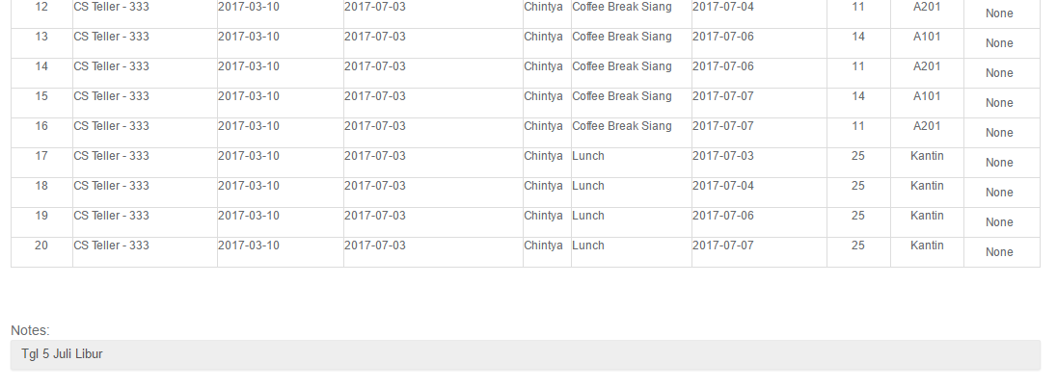
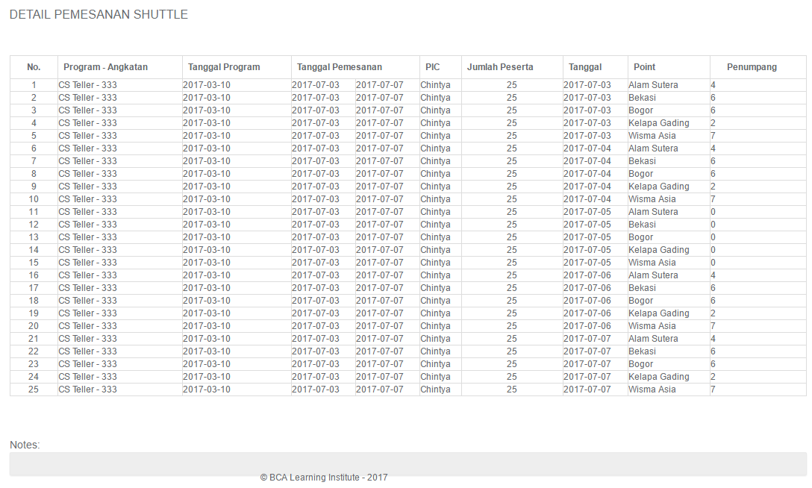
Master Admin tidak dapat edit detail pemesanan

Sheet9
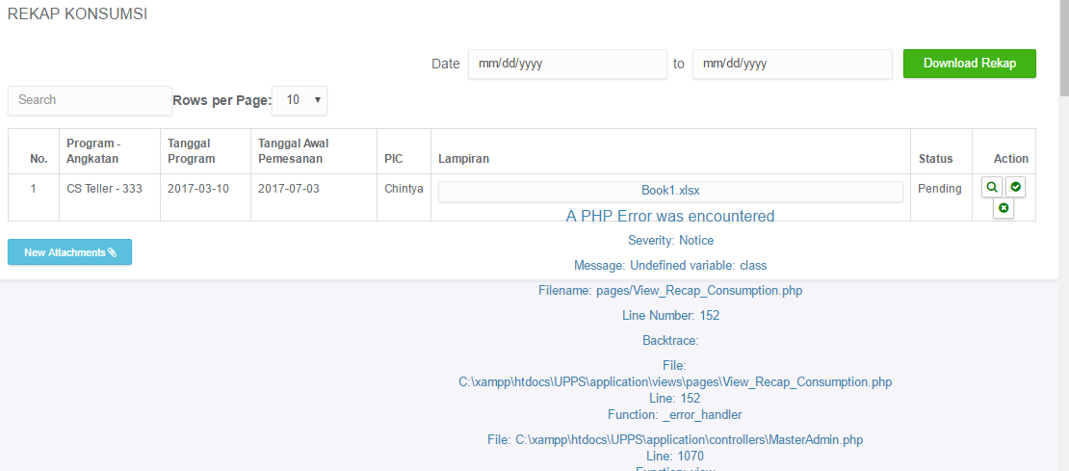
error Rekap Konsumsi : Checker

